关系图
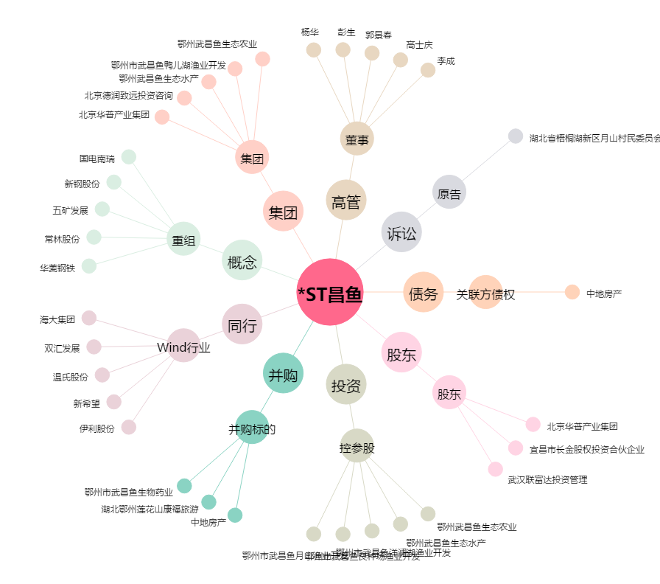
*ST昌鱼[600275.SH] - 关系概览图

